Chi tiết địa chất
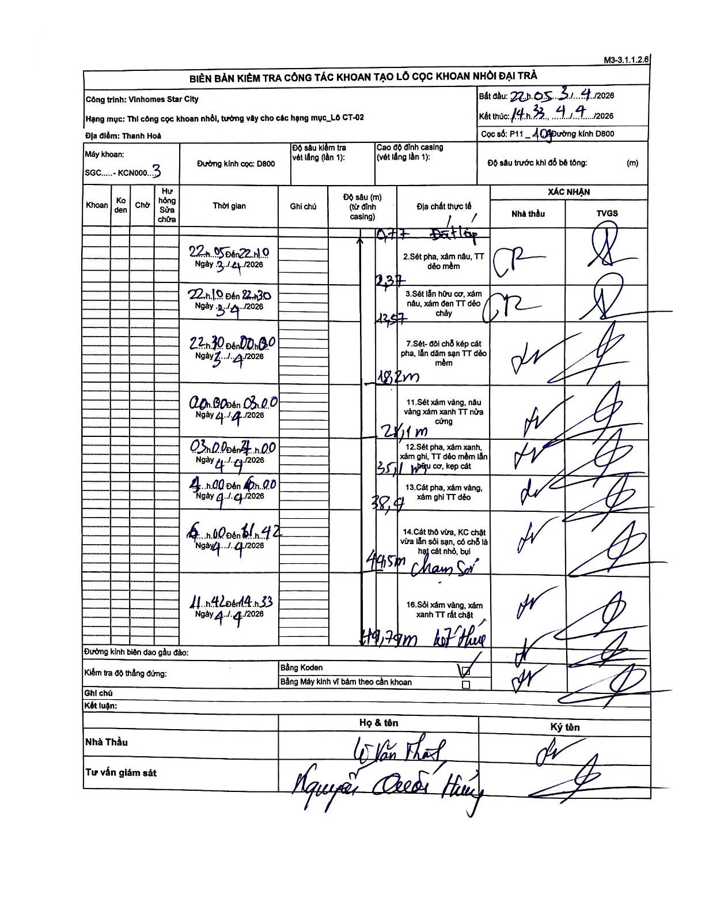
Dự án | Star City Thanh Hóa
Hạng mục | Thi công cọc khoan nhồi, tường vây cho các hạng mục_Lô CT-02
Tên bộ phận | Vinhomes Star City
Số hiệu cọc | P11_109
Tên Máy khoan | SGC-KCN0003
Đường kính | D800
Bắt đầu thi công | 22:05 03/04/2026
Kết thúc thi công | 14:33 04/04/2026

Địa chất TT | Đường kính | Mô tả lớp thiết kế | Từ (h) | Đến (h) | Cao độ từ | Cao độ đến | T.Gian (h) | Dài (m) | V (m/h) | Ghi chú
Đất lấp | D800 | Đất lấp | 22:05 03/04/2026 | 22:10 03/04/2026 | -0.77 | -0.77 | 0.08 | 0.77 | 0 | Lớp đệm/mặt bằng
2 | D800 | Sét pha, xám nâu, TT dẻo mềm | 22:05 03/04/2026 | 22:10 03/04/2026 | -0.77 | -2.37 | 0.08 | 1.6 | 19.2
3 | D800 | Sét lẫn hữu cơ, xám nâu, xám đen TT dẻo chảy | 22:10 03/04/2026 | 22:30 03/04/2026 | -2.37 | -12.57 | 0.33 | 10.2 | 30.6
4 | D800 | Sét- đôi chỗ kẹp cát pha, lẫn dăm sạn TT dẻo mềm | 22:30 03/04/2026 | 00:00 04/04/2026 | -12.57 | -18.2 | 1.5 | 5.63 | 3.75
5 | D800 | Sét xám vàng, nâu vàng xám xanh TT nửa cứng | 00:30 04/04/2026 | 03:00 04/04/2026 | -18.2 | -28.1 | 2.5 | 9.9 | 3.96
6 | D800 | Sét pha, xám xanh, xám ghi, TT dẻo mềm lẫn hữu cơ, kẹp cát | 03:00 04/04/2026 | 04:00 04/04/2026 | -28.1 | -35.1 | 1 | 7 | 7
7 | D800 | Cát pha, xám vàng, xám ghi TT dẻo | 04:00 04/04/2026 | 06:00 04/04/2026 | -35.1 | -38.4 | 2 | 3.3 | 1.65
8 | D800 | Cát thô vừa, KC chặt vừa lẫn sỏi sạn, có chỗ là hạt cát nhỏ, bụi. Chạm sỏi | 06:00 04/04/2026 | 11:42 04/04/2026 | -38.4 | -44.5 | 5.7 | 6.1 | 1.07
9 | D800 | Sỏi xám vàng, xám xanh TT rất chặt. Kết thúc | 11:42 04/04/2026 | 14:33 04/04/2026 | -44.5 | -49.79 | 2.85 | 5.29 | 1.86

ẢNH BIÊN BẢN GỐC

